表紙
関係者外秘
PJ関係者限り

サンプルプロジェクト
システム機能設計書（画面）
プロジェクト管理システム/顧客選択

 | 第１．１版

2022-12-12

2. WA1020401(顧客選択画面)
PJ名 |  |  |  | サンプルプロジェクト |  |  |  |  |  |  | 成果物名 |  |  |  | システム機能設計書（画面） WA10204/顧客選択 |  |  |  |  | 作成 | TIS |  |  | 2022-05-06
システム名 |  |  |  | サンプルシステム |  |  |  |  |  |  |  |  |  |  |  |  |  |  |  | 変更 | TIS |  |  | 2022-12-12
サブシステム名 |  |  |  | プロジェクト管理システム

 | 2. WA1020401(顧客選択画面)
 |  | 2.1. 画面レイアウト

領域名：顧客検索
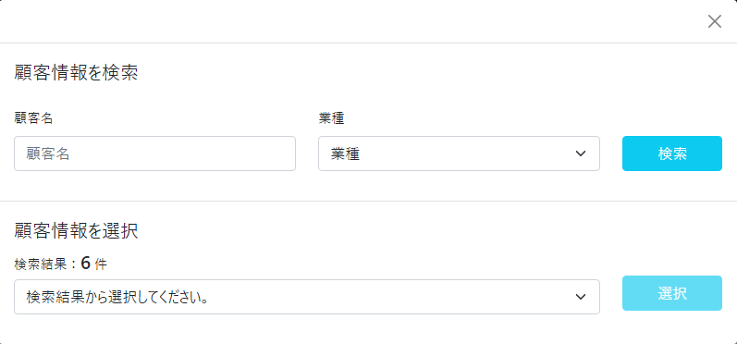

領域名：顧客選択

 |  | 2.2. 一覧表示

 |  |  | No. | 領域名 |  |  |  |  |  | ページング有無 |  |  | ソート条件 |  |  |  |  | 備考
 |  |  | 1 | - |  |  |  |  |  | - |  |  | - |  |  |  |  | -

 |  | 2.3. 画面項目定義

 |  |  | No. | 表示情報 |  |  |  |  |  |  |  |  |  |  |  |  |  |  |  |  |  | ドメイン名 |  |  | 【内部設計情報】 画面項目名（物理）
 |  |  |  | 画面項目名 |  |  | 画面項目種別 |  | 情報取得元 |  |  |  |  |  |  |  | 編集仕様 |  | 初期値 |  | 必須
 |  |  |  |  |  |  |  |  |  |  |  |  |  |  |  |  |  |  |  |  |  |  |  |  |  | 画面項目名 （物理）
 |  |  | 領域名：顧客検索 |  |  |  |  |  |  |  |  |  |  |  |  |  |  |  |  |  |  |  |  |  |  | -
 |  |  | 1 | 顧客名 |  |  | text |  | - |  |  |  |  |  |  |  | - |  | - |  | - | 顧客名 |  |  |  | clientName
 |  |  | 2 | 業種 |  |  | select(pulldown) |  | - |  |  |  |  |  |  |  | ＜コード値取得情報＞ ｺｰﾄﾞID ：C0100001 ｺｰﾄﾞ名称 ：業種分類 ｺｰﾄﾞﾊﾟﾀｰﾝ ：1 表示名称 ：コード値名称 選択なしのオプション ：なし |  | 業種を選択 |  | - | 業種コード |  |  |  | industryCode
 |  |  | 領域名：顧客選択 |  |  |  |  |  |  |  |  |  |  |  |  |  |  |  |  |  |  |  |  |  |  | -
 |  |  | 3 | 顧客数 |  |  | label |  | 顧客検索API |  |  |  |  |  |  |  | 顧客検索API呼び出し結果の件数を反映 |  | - |  | - | - |  |  |  | numberOfClients
 |  |  | 4 | 顧客リスト |  |  | select(pulldown) |  | 顧客検索API |  |  |  |  |  |  |  | 顧客検索API呼び出し結果をプルダウンリストへ反映 |  | 「検索結果から選択してください。」 |  | - | - |  |  |  | clientList

 |  | 2.4. 入出力一覧

 |  |  | No. | 入出力名 |  |  |  | 種別 |  |  | I/O | DBアクセス種別 |  |  |  |  |  | 備考
 |  |  |  |  |  |  |  |  |  |  |  | C | R | U | D | ﾛｯｸ対象
 |  |  | 1 | - |  |  |  | - |  |  | I | - | - | - | - | - |  | -

 |  | 2.5. 画面イベント一覧

 |  |  | No. | 画面イベント名 |  |  |  | 発生タイミング |  |  |  |  |  | 画面イベント概要 |  |  |  |  | 正常時遷移先画面 |  |  |  | サーバ通信有無
 |  |  | 1 | 初期表示 |  |  |  | ‐ |  |  |  |  |  | 顧客選択画面を表示する。 |  |  |  |  | - |  |  |  | なし
 |  |  | 2 | 顧客検索 |  |  |  | 「検索」ボタン押下 |  |  |  |  |  | 顧客検索結果をプルダウンリストへ設定する |  |  |  |  | - |  |  |  | あり(非同期)
 |  |  | 3 | 顧客選択 |  |  |  | 「選択」ボタン押下 |  |  |  |  |  | 顧客選択結果を呼び出し元画面へ反映し、サブウィンドウを閉じる |  |  |  |  | 呼び出し元画面 |  |  |  | なし

 |  | 2.6. 画面イベント詳細
 |  |  | 2.6.1.初期表示イベント

 |  |  |  | (1) バリデーション処理

 |  |  |  |  | なし。

 |  |  |  | (2) 表示処理

 |  |  |  |  | 領域名：顧客選択を非表示として、顧客選択画面を表示する。

 |  |  | 2.6.2.顧客検索イベント

 |  |  |  | (1) バリデーション処理

 |  |  |  |  | なし。

 |  |  |  | (2) API呼び出し
 |  |  |  |  | (a) 顧客検索 |  |  |  |  |  |  |  |  |  |  |  |  |  |  |  |  |  |  |  | 【内部設計情報】 クエリパラメータ（物理）

 |  |  |  |  |  | 呼び出しAPI名 |  |  |  |  |  |  | クエリパラメータ |  |  |  |  |  |  |  |  |  |  |  |  | クエリパラメータ （物理）
 |  |  |  |  |  | B10101_顧客検索 |  |  |  |  |  |  | 顧客名 |  |  |  |  |  |  |  |  |  |  |  |  | clientName
 |  |  |  |  |  |  |  |  |  |  |  |  | 業種コード |  |  |  |  |  |  |  |  |  |  |  |  | industryCode

 |  |  |  |  |  | 応答伝聞詳細は下記設計書を参照。
 |  |  |  |  |  | ・外部インタフェース設計書_B10101P_顧客検索応答電文_(JSON)
 |  |  |  |  |  | ・外部インタフェース設計書_B19999P_共通エラー応答電文_(JSON)

 |  |  |  | (3) 表示処理

 |  |  |  |  | (a)「顧客リスト」プルダウンに検索結果を反映する。

 |  |  |  |  | (b) API呼び出し結果でエラー応答があった場合

 |  |  |  |  |  | 400エラーの場合：エラーメッセージを画面上に表示する。
 |  |  |  |  |  | 上記以外の場合：「エラーが発生しました。処理を再度実行してください。」をアラートメッセージとして画面に表示する。

 |  |  | 2.6.3. 顧客選択イベント

 |  |  |  | (1) 表示処理

 |  |  |  |  | 呼び出し元画面に「顧客リスト」プルダウンで選択している値を返却し、サブウィンドウを閉じる。

